(1)HA-V05_最高値(℃)
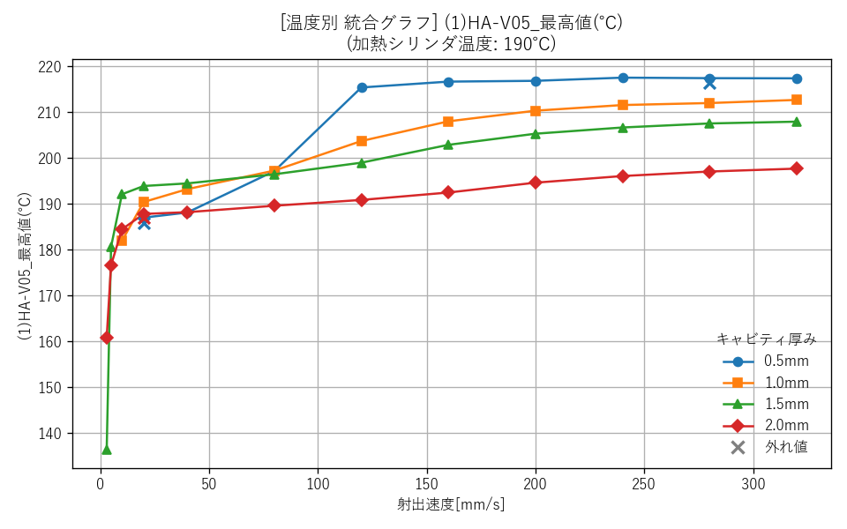
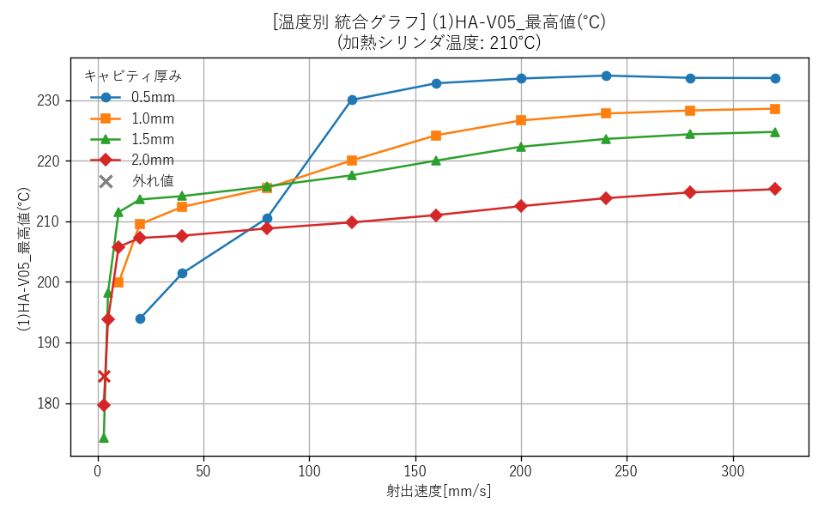
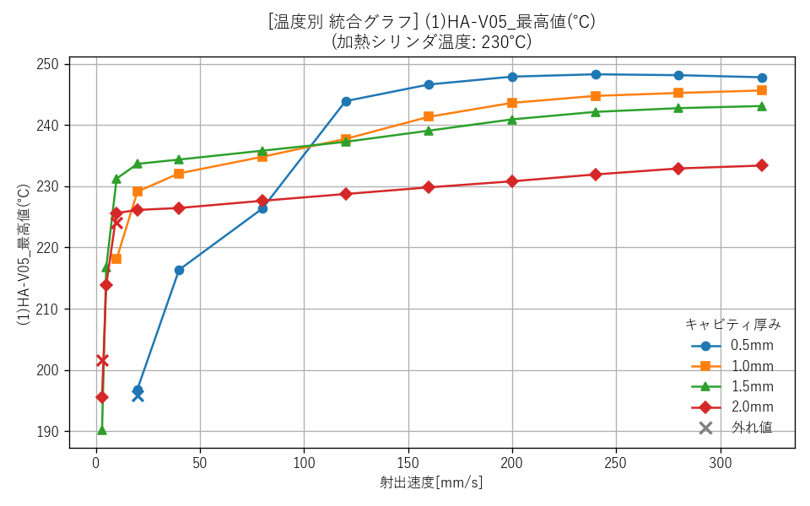
■ キャビティ厚みごとのグラフ

--- キャビティ厚み: 0.5mm ---
 | 厚み0.5mm_190℃ (単一) | 厚み0.5mm_210℃ (単一) |  | 厚み0.5mm_230℃ (単一) |  | 厚み0.5mm (全温度統合)
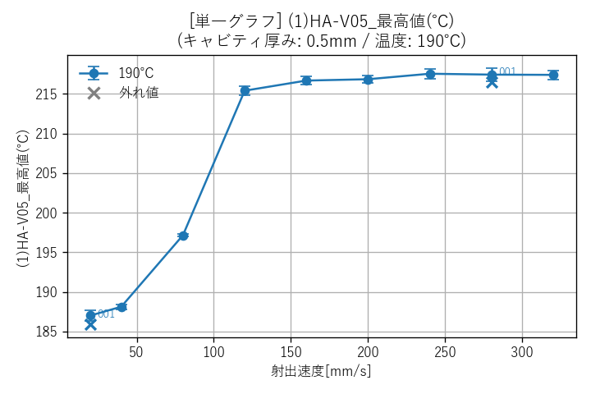
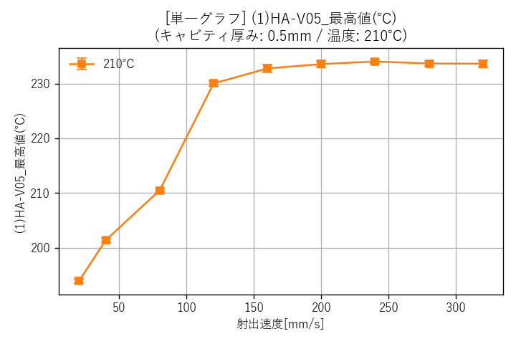
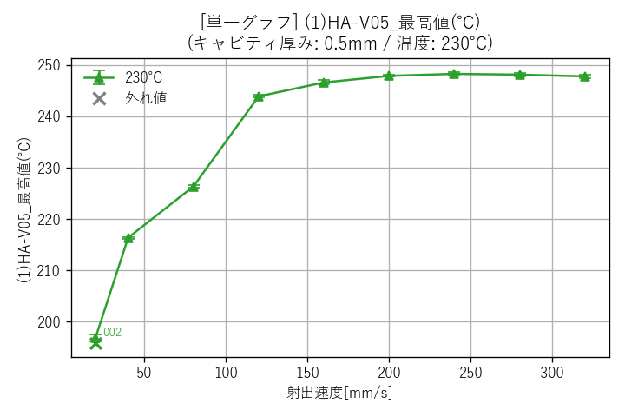
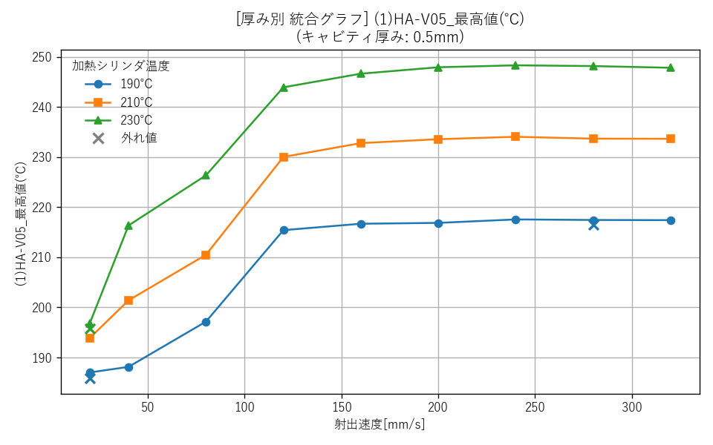

--- キャビティ厚み: 1.0mm ---
 | 厚み1.0mm_190℃ (単一) | 厚み1.0mm_210℃ (単一) |  | 厚み1.0mm_230℃ (単一) |  | 厚み1.0mm (全温度統合)
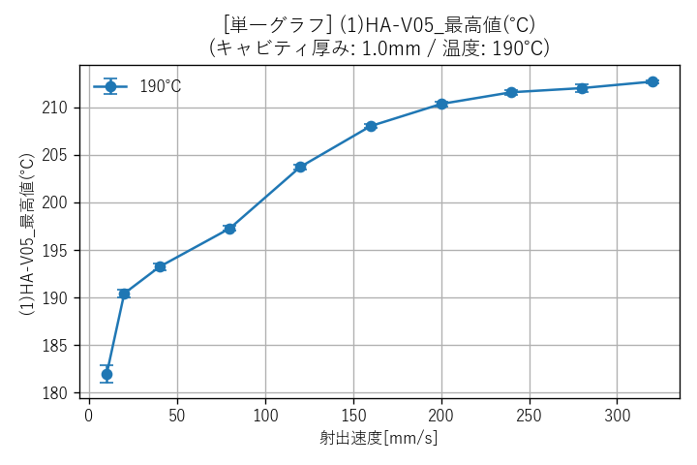
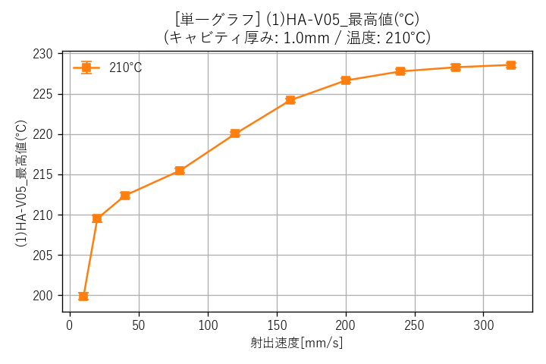
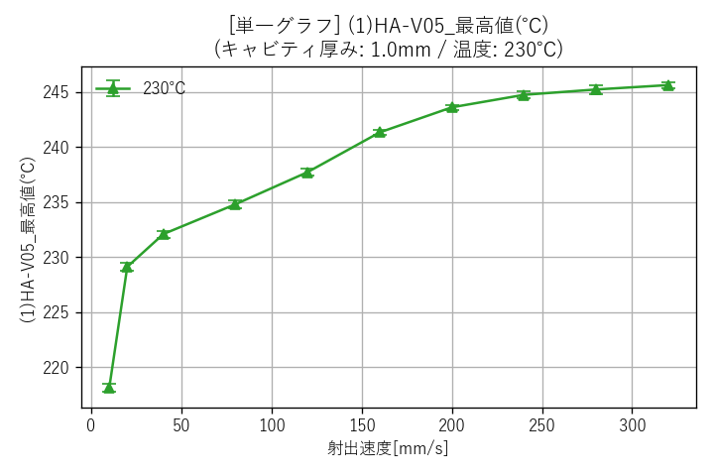
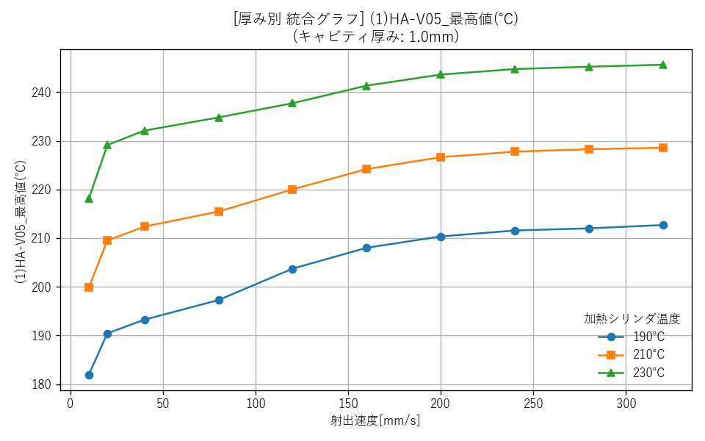

--- キャビティ厚み: 1.5mm ---
 | 厚み1.5mm_190℃ (単一) | 厚み1.5mm_210℃ (単一) |  | 厚み1.5mm_230℃ (単一) |  | 厚み1.5mm (全温度統合)
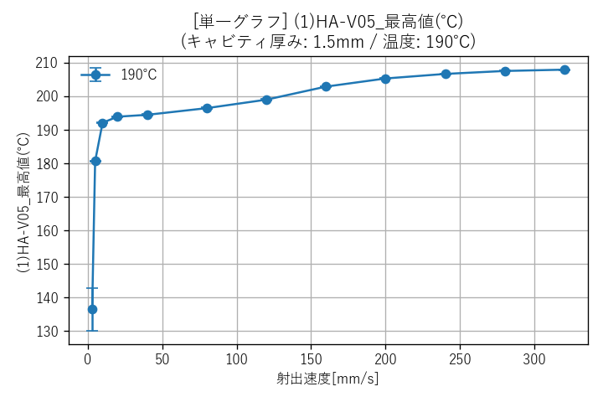
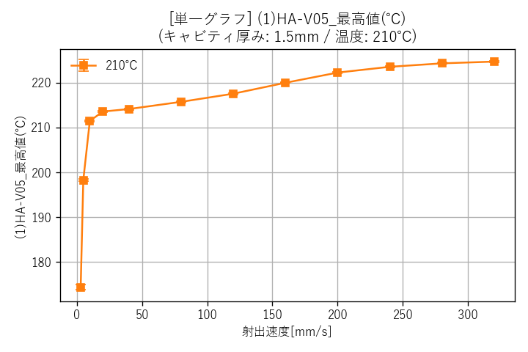
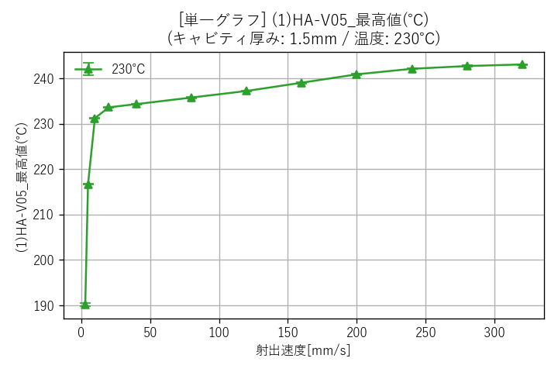
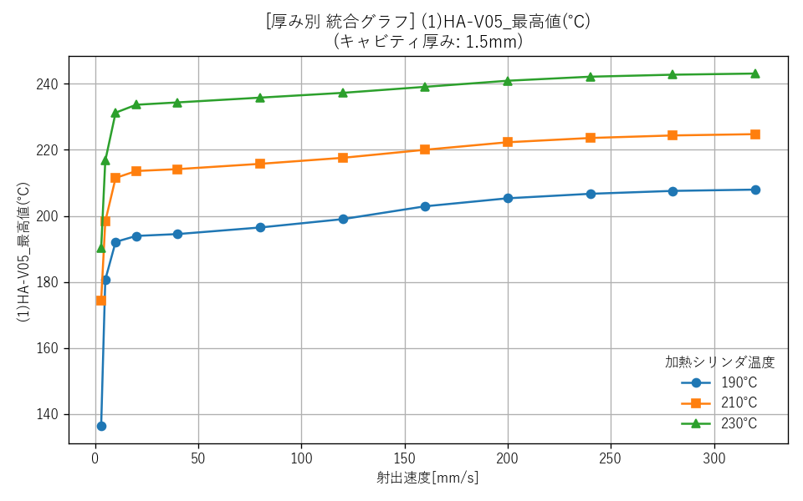

--- キャビティ厚み: 2.0mm ---
 | 厚み2.0mm_190℃ (単一) | 厚み2.0mm_210℃ (単一) |  | 厚み2.0mm_230℃ (単一) |  | 厚み2.0mm (全温度統合)
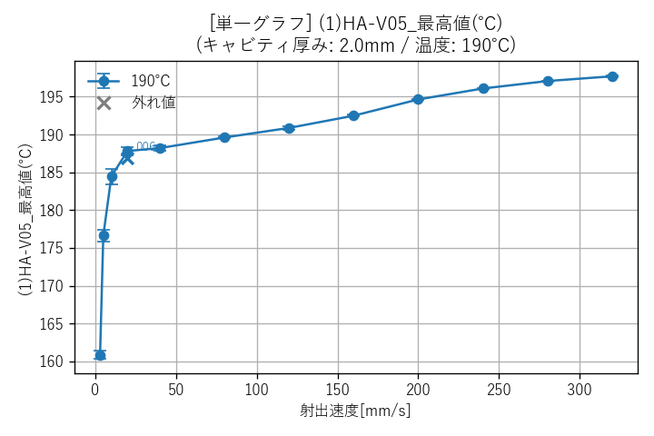
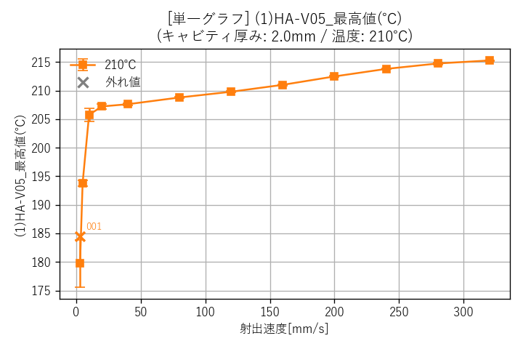
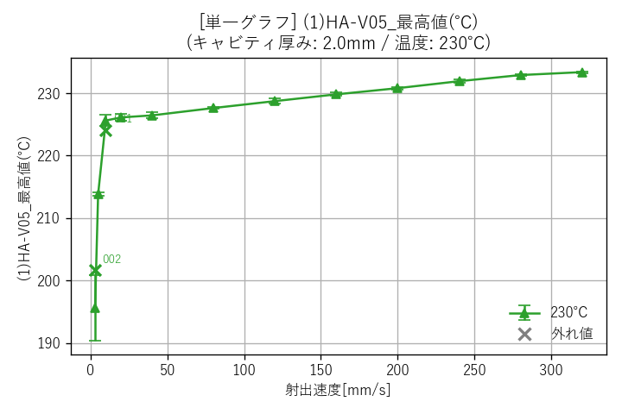
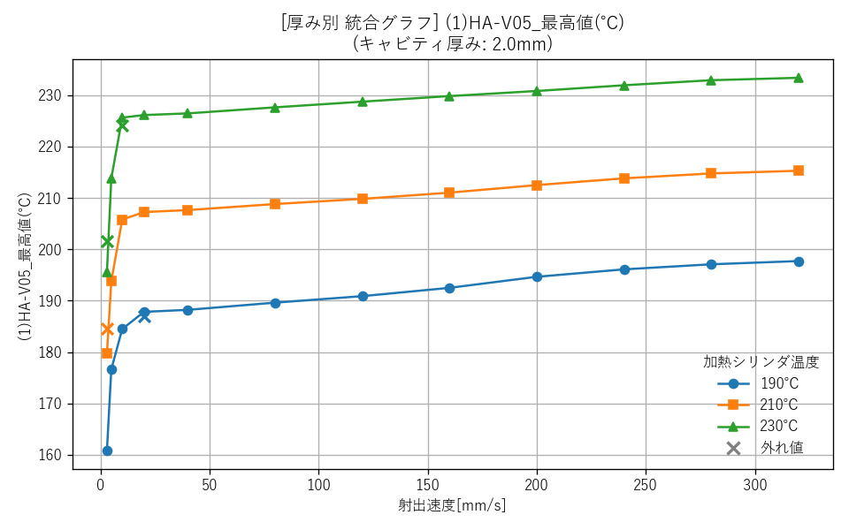

■ 加熱シリンダ温度ごとのグラフ（全厚み統合）
 | 温度190℃ (全厚み統合) |  | 温度210℃ (全厚み統合) |  | 温度230℃ (全厚み統合)

(1)HA-V05_最高値の時間(s)
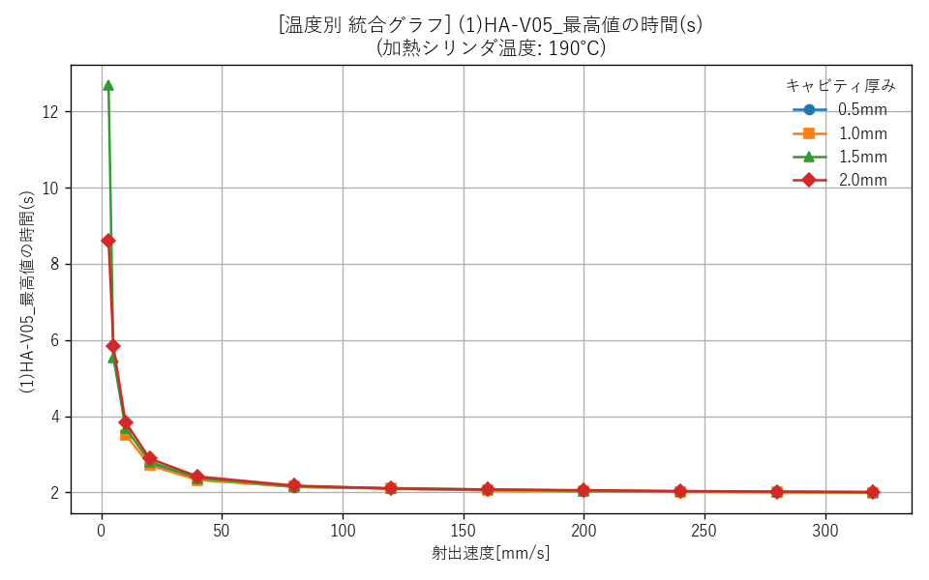
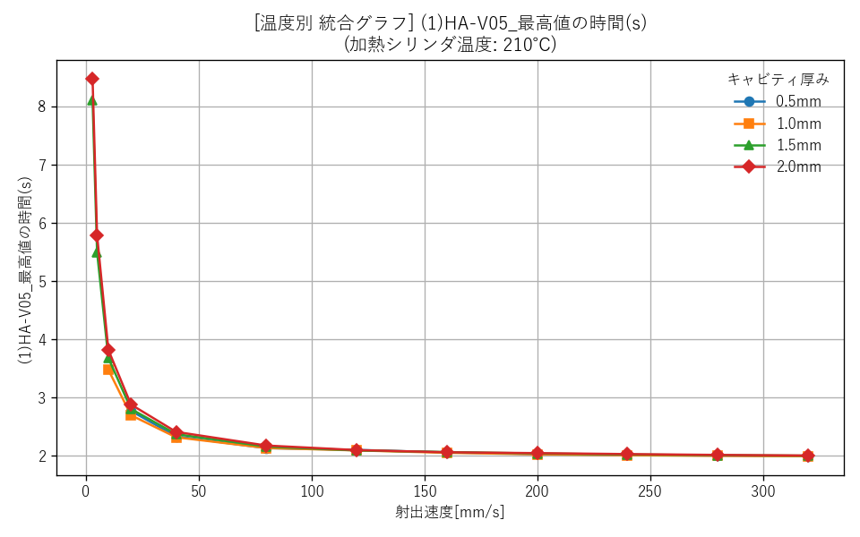
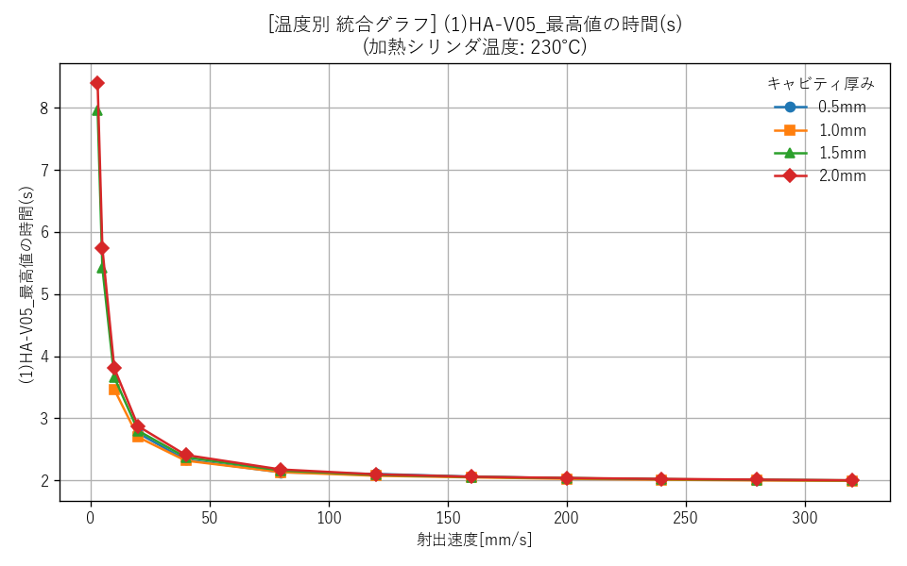
■ キャビティ厚みごとのグラフ

--- キャビティ厚み: 0.5mm ---
 | 厚み0.5mm_190℃ (単一) | 厚み0.5mm_210℃ (単一) |  | 厚み0.5mm_230℃ (単一) |  | 厚み0.5mm (全温度統合)
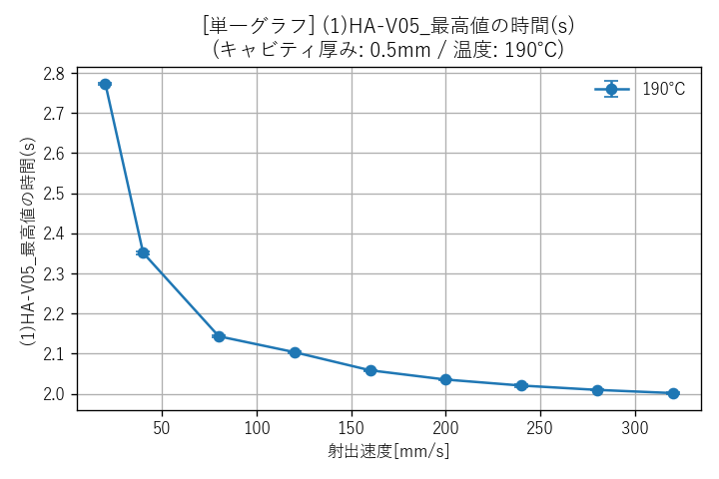
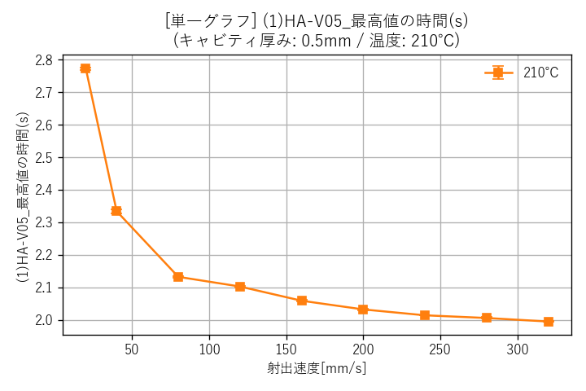
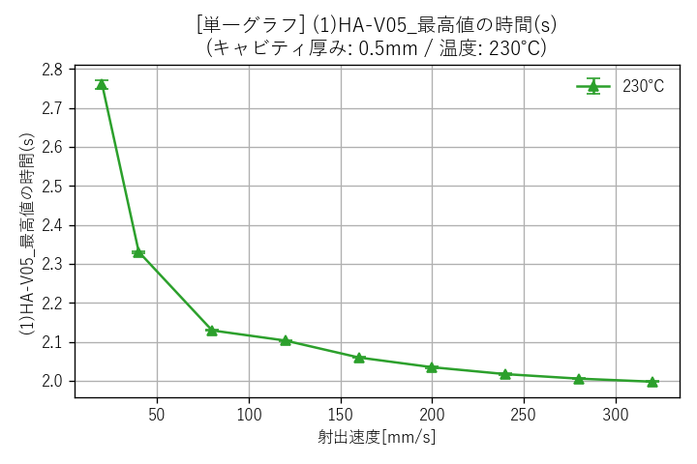
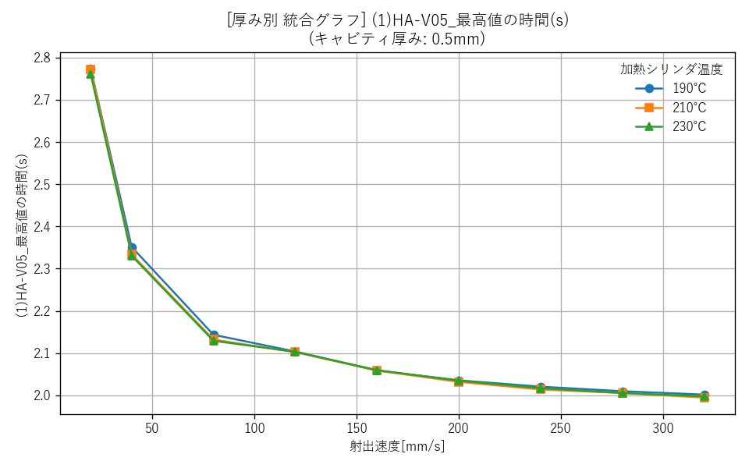

--- キャビティ厚み: 1.0mm ---
 | 厚み1.0mm_190℃ (単一) | 厚み1.0mm_210℃ (単一) |  | 厚み1.0mm_230℃ (単一) |  | 厚み1.0mm (全温度統合)
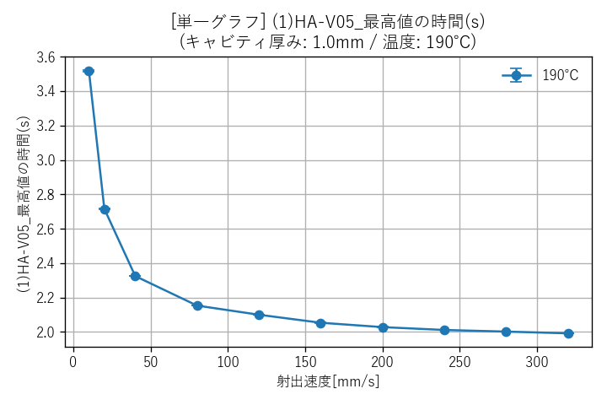
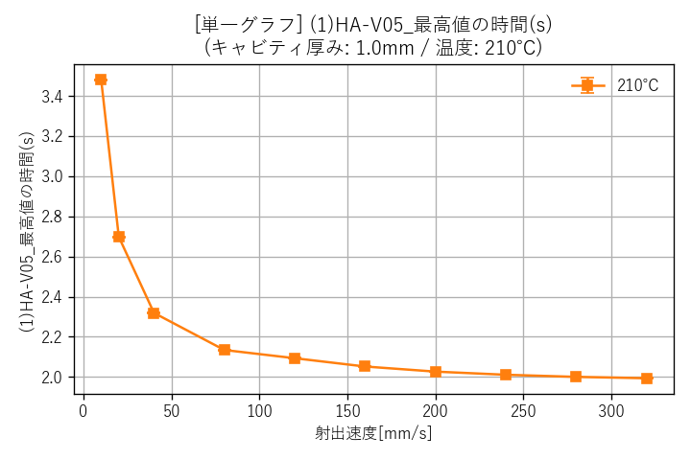
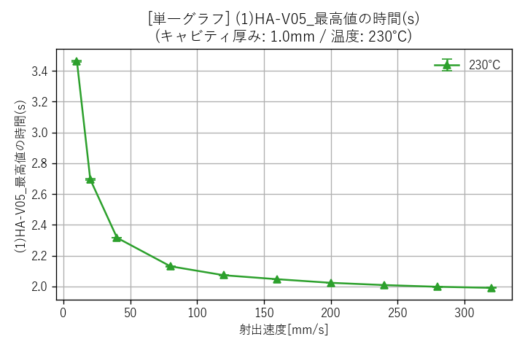
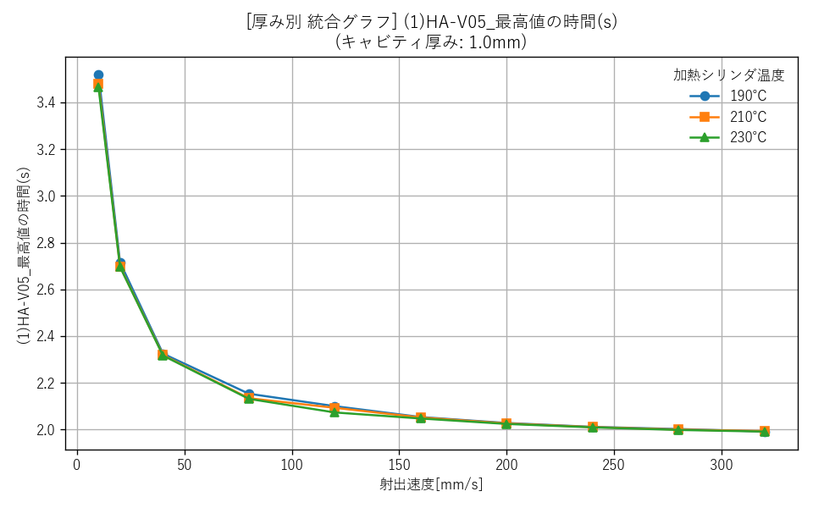

--- キャビティ厚み: 1.5mm ---
 | 厚み1.5mm_190℃ (単一) | 厚み1.5mm_210℃ (単一) |  | 厚み1.5mm_230℃ (単一) |  | 厚み1.5mm (全温度統合)
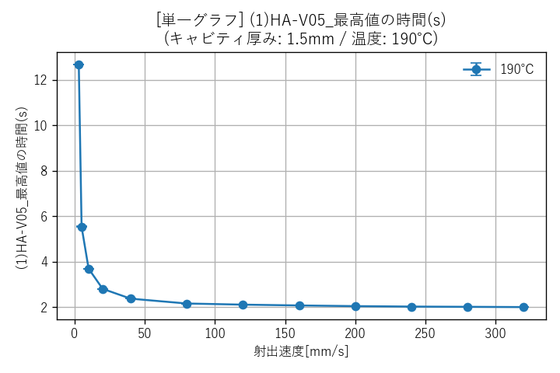
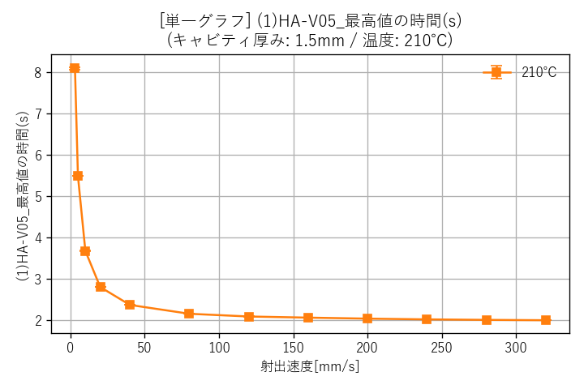
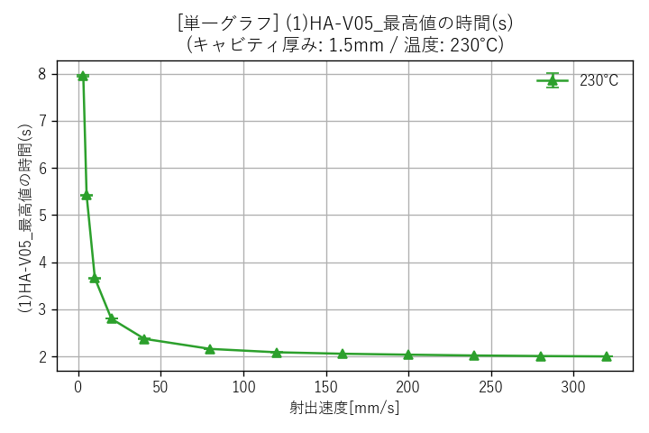
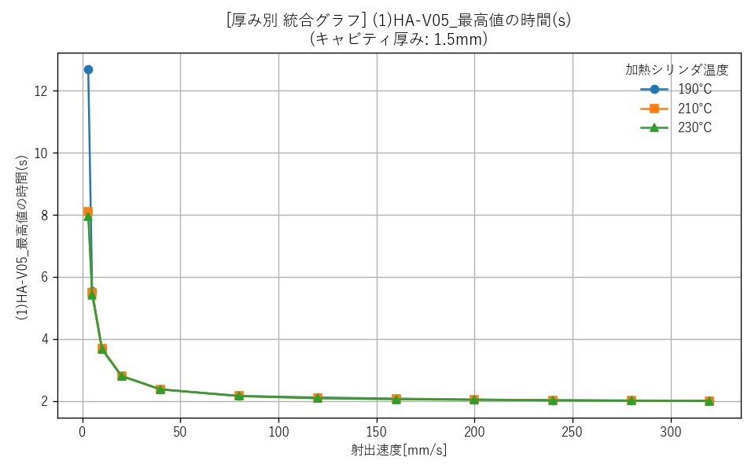

--- キャビティ厚み: 2.0mm ---
 | 厚み2.0mm_190℃ (単一) | 厚み2.0mm_210℃ (単一) |  | 厚み2.0mm_230℃ (単一) |  | 厚み2.0mm (全温度統合)
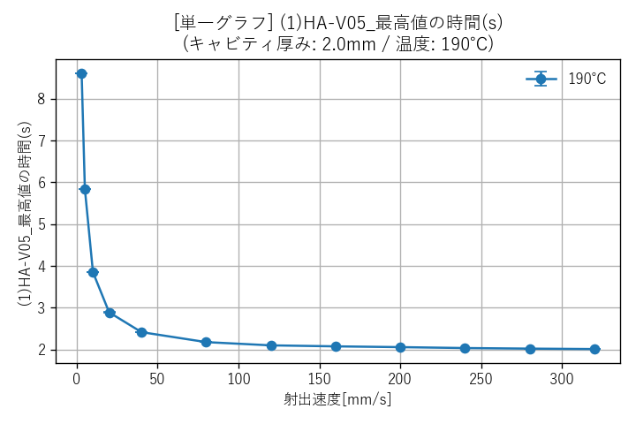
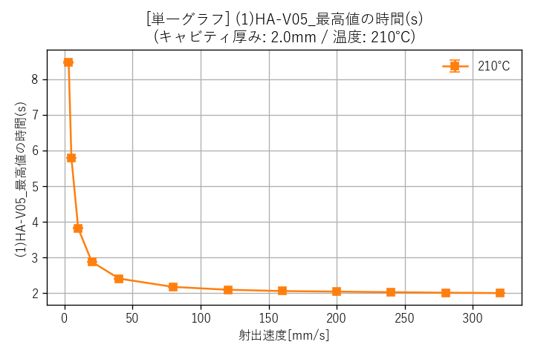
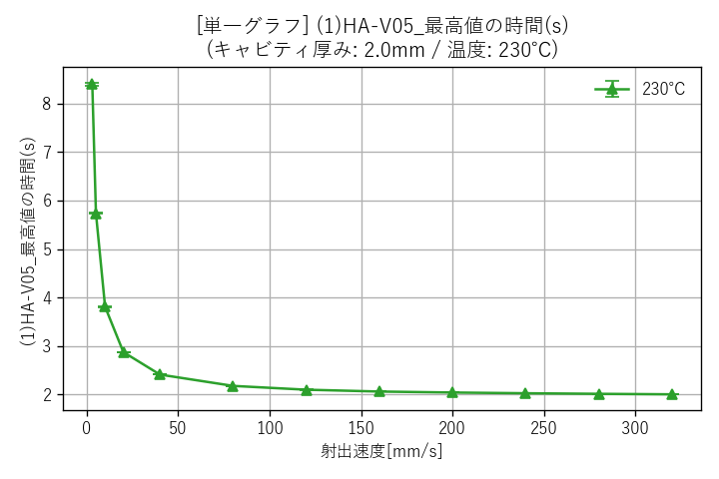
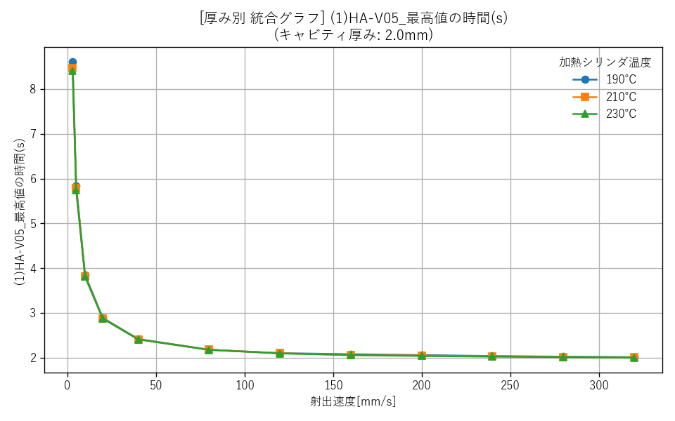

■ 加熱シリンダ温度ごとのグラフ（全厚み統合）
 | 温度190℃ (全厚み統合) |  | 温度210℃ (全厚み統合) |  | 温度230℃ (全厚み統合)

(1)HA-V05_0.7秒前の値(V)
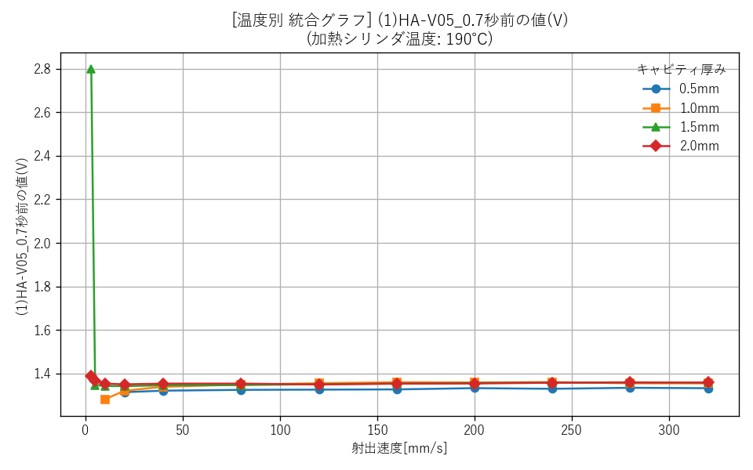
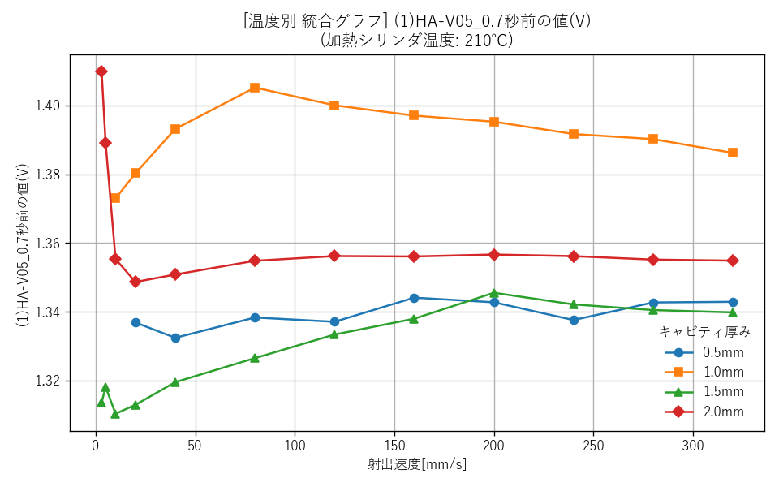
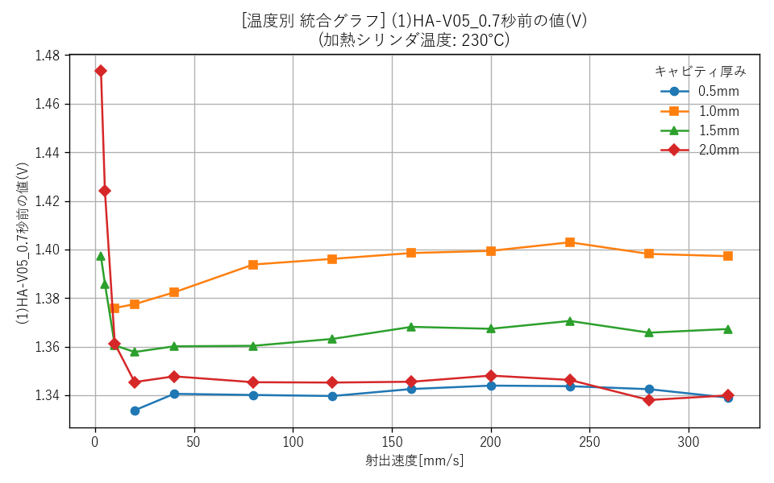
■ キャビティ厚みごとのグラフ

--- キャビティ厚み: 0.5mm ---
 | 厚み0.5mm_190℃ (単一) | 厚み0.5mm_210℃ (単一) |  | 厚み0.5mm_230℃ (単一) |  | 厚み0.5mm (全温度統合)
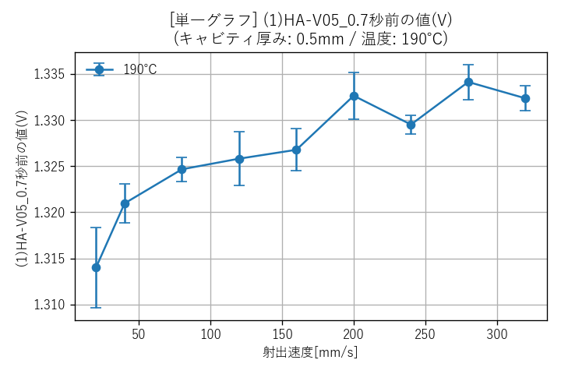
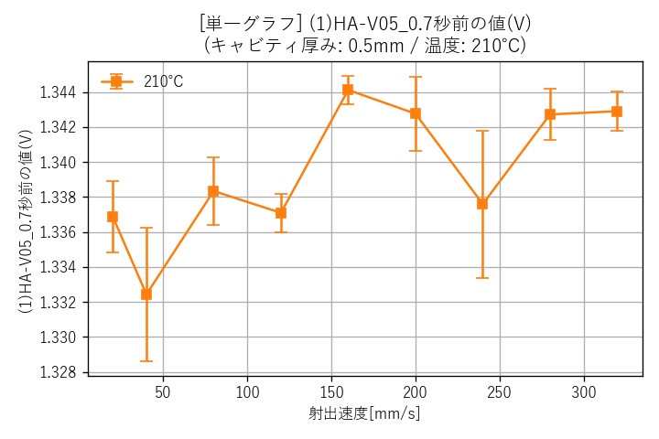
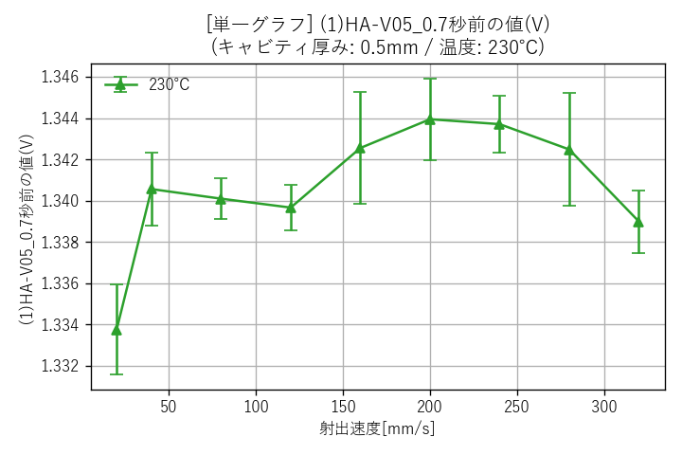
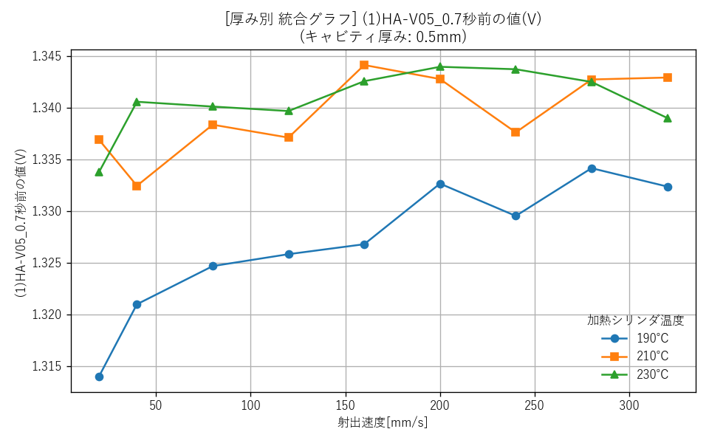

--- キャビティ厚み: 1.0mm ---
 | 厚み1.0mm_190℃ (単一) | 厚み1.0mm_210℃ (単一) |  | 厚み1.0mm_230℃ (単一) |  | 厚み1.0mm (全温度統合)
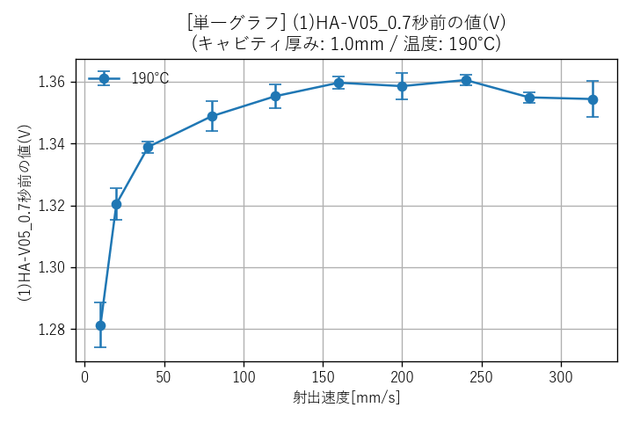
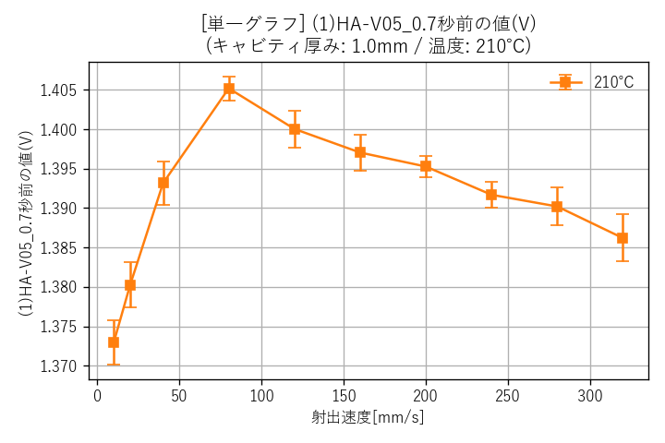
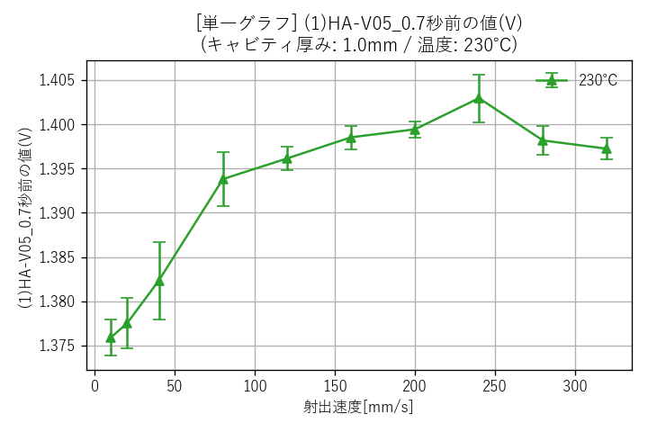
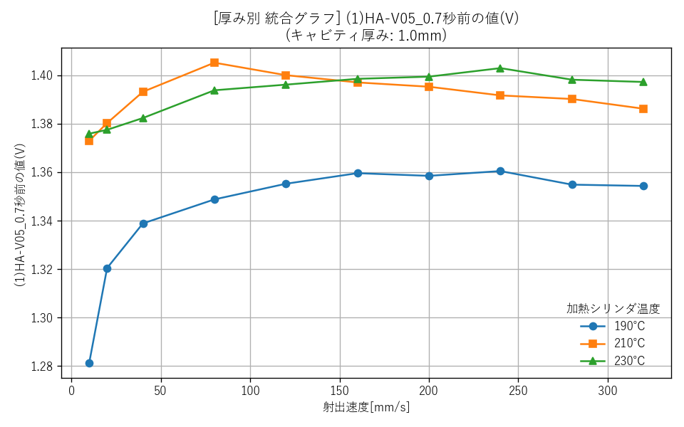

--- キャビティ厚み: 1.5mm ---
 | 厚み1.5mm_190℃ (単一) | 厚み1.5mm_210℃ (単一) |  | 厚み1.5mm_230℃ (単一) |  | 厚み1.5mm (全温度統合)
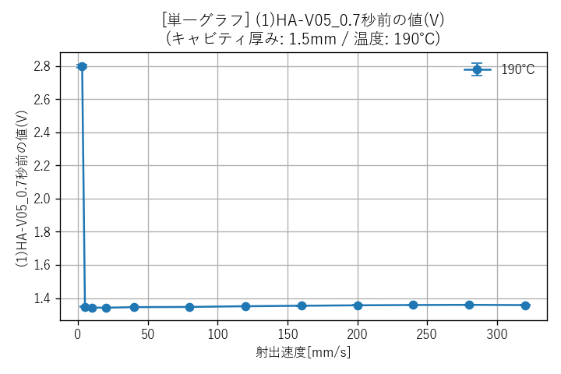




--- キャビティ厚み: 2.0mm ---
 | 厚み2.0mm_190℃ (単一) | 厚み2.0mm_210℃ (単一) |  | 厚み2.0mm_230℃ (単一) |  | 厚み2.0mm (全温度統合)





■ 加熱シリンダ温度ごとのグラフ（全厚み統合）
 | 温度190℃ (全厚み統合) |  | 温度210℃ (全厚み統合) |  | 温度230℃ (全厚み統合)

(1)HA-V05_0.7秒前の時間(s)



■ キャビティ厚みごとのグラフ

--- キャビティ厚み: 0.5mm ---
 | 厚み0.5mm_190℃ (単一) | 厚み0.5mm_210℃ (単一) |  | 厚み0.5mm_230℃ (単一) |  | 厚み0.5mm (全温度統合)





--- キャビティ厚み: 1.0mm ---
 | 厚み1.0mm_190℃ (単一) | 厚み1.0mm_210℃ (単一) |  | 厚み1.0mm_230℃ (単一) |  | 厚み1.0mm (全温度統合)





--- キャビティ厚み: 1.5mm ---
 | 厚み1.5mm_190℃ (単一) | 厚み1.5mm_210℃ (単一) |  | 厚み1.5mm_230℃ (単一) |  | 厚み1.5mm (全温度統合)





--- キャビティ厚み: 2.0mm ---
 | 厚み2.0mm_190℃ (単一) | 厚み2.0mm_210℃ (単一) |  | 厚み2.0mm_230℃ (単一) |  | 厚み2.0mm (全温度統合)





■ 加熱シリンダ温度ごとのグラフ（全厚み統合）
 | 温度190℃ (全厚み統合) |  | 温度210℃ (全厚み統合) |  | 温度230℃ (全厚み統合)

(1)HA-V05_立ち上がり値(V)



■ キャビティ厚みごとのグラフ

--- キャビティ厚み: 0.5mm ---
 | 厚み0.5mm_190℃ (単一) | 厚み0.5mm_210℃ (単一) |  | 厚み0.5mm_230℃ (単一) |  | 厚み0.5mm (全温度統合)





--- キャビティ厚み: 1.0mm ---
 | 厚み1.0mm_190℃ (単一) | 厚み1.0mm_210℃ (単一) |  | 厚み1.0mm_230℃ (単一) |  | 厚み1.0mm (全温度統合)





--- キャビティ厚み: 1.5mm ---
 | 厚み1.5mm_190℃ (単一) | 厚み1.5mm_210℃ (単一) |  | 厚み1.5mm_230℃ (単一) |  | 厚み1.5mm (全温度統合)





--- キャビティ厚み: 2.0mm ---
 | 厚み2.0mm_190℃ (単一) | 厚み2.0mm_210℃ (単一) |  | 厚み2.0mm_230℃ (単一) |  | 厚み2.0mm (全温度統合)





■ 加熱シリンダ温度ごとのグラフ（全厚み統合）
 | 温度190℃ (全厚み統合) |  | 温度210℃ (全厚み統合) |  | 温度230℃ (全厚み統合)

(1)HA-V05_立ち上がり時間(s)



■ キャビティ厚みごとのグラフ

--- キャビティ厚み: 0.5mm ---
 | 厚み0.5mm_190℃ (単一) | 厚み0.5mm_210℃ (単一) |  | 厚み0.5mm_230℃ (単一) |  | 厚み0.5mm (全温度統合)





--- キャビティ厚み: 1.0mm ---
 | 厚み1.0mm_190℃ (単一) | 厚み1.0mm_210℃ (単一) |  | 厚み1.0mm_230℃ (単一) |  | 厚み1.0mm (全温度統合)





--- キャビティ厚み: 1.5mm ---
 | 厚み1.5mm_190℃ (単一) | 厚み1.5mm_210℃ (単一) |  | 厚み1.5mm_230℃ (単一) |  | 厚み1.5mm (全温度統合)





--- キャビティ厚み: 2.0mm ---
 | 厚み2.0mm_190℃ (単一) | 厚み2.0mm_210℃ (単一) |  | 厚み2.0mm_230℃ (単一) |  | 厚み2.0mm (全温度統合)





■ 加熱シリンダ温度ごとのグラフ（全厚み統合）
 | 温度190℃ (全厚み統合) |  | 温度210℃ (全厚み統合) |  | 温度230℃ (全厚み統合)

